BISDK
 | 产品 | 通道2包名（bisdk) | 研发负责人 |  |  |  | 打点统计情况
用户经营
 | 应用市场 | 3（BISDK上报的包名） | 文临丰/00247659 |  | 共用表问 蒋波 00173630 |  | ok
 | 游戏中心 | com.huawei.gamebox （精品游戏 ） com.huawei.gamecenter（游戏中心，TMS合作） | 张鸣/00208084 |  |  |  | ok
 | 账号 | com.huawei.hwid | 李玉/00138406 | 社交平台 李森 192034 |  |  | ok
 | 支付 | com.huawei.android.hwpay | 王尧/00203508 |  |  |  | ok
 | 钱包 | com.huawei.wallet | 杨宗军/00171745/NFC开发hufeiyang WX393093
 | 生活服务 | com.huawei.lives | 周欣兴/00205122 |  |  |  | ok（有疑问，等待开发整理）
 | 手机服务 | com.huawei.phoneservice | 吉昊/00302918 |  |  |  | ok
 | 手机助手 | com.huawei.hisuite | 陈忠贤/00179874 |  |  |  | 无打点
 | 浏览器 | com.android.browser | 石金得/00202484 |  |  |  | 在跟踪
 | 安装器 | com.android.packageinstaller | 客户端 李伟生00197809，后台 甘小强00207626 |  |  |  | ok(转换到bdreporter,从4.0版本开始)
 | 亲情关怀 | com.huawei.remoteassistant | 吉昊 00302918 |  |  |  | ok
内容经营
 | 音乐 | com.android.mediacenter | 赵丽/00218837 |  |  |  | ok 目前还是以前的打点
 | 盖亚视频 | com.huawei.himovie | 李澜涛/00212901 |  |  |  | 没有打点,只上报了HiAnalytics.onResume(); HiAnalytics.onPause(this); HiAnalytics.onReport(this);
 | 搜狐视频 | com.huawei.hwvplayer (搜狐) | 王涛/00138133 |  |  |  | ok（还是之前，基本不维护）
 | 优酷视频 | com.huawei.hwvplayer.youku （优酷） |  |  |  |  | ok
 | 阅读 | com.huawei.hwireader （华为） com.huawei.hnreader （荣耀） | 黎永良/00256676 |  |  |  | ok，打点没有更新
智能家居
 | 路由器
 | 盒子 | com.huawei.smarthome |  |  | 暂时没有数据上报
 | 音响
开放平台
 | 云文件夹 | 不涉及 | 吴海亮/00376255
 | 广告 | 不涉及 | 吴明辉/00246363
 | PUSH | BISDK上报的包名5 event的key为PUSH_PS com.huawei.android.pushagent(特别少) | 陆松超 00169780（开发）/谢才宝 KF67066（开发）/杨海波00206318(bi我们部门的）/wangweibiao 00196141 |  |  |  | ok
 | 主题 | com.huawei.android.thememanager | 服务端(张文虎/赖大印) 客户端(刘振宇) |  |  |  | ok
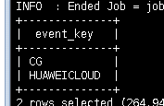
基础云
 | 手机找回 | com.huawei.android.remotecontrol | 刘同兵/00246449 |  |  |  | 没有打点 |  | 涉及采用同一个包名的问题 ，还在咨询
 | 备份 | com.huawei.KoBackup | 费磊 |  |  |  | 等开发整理，bdreporter上报
 | 文件管理器 | com.huawei.hidisk | 王志忠 |  |  | 负责人说是没有打点，打点内容由云服务和手机找回打，5.0版本
 | 云服务 | com.huawei.android.ds com.huawei.hwcloudservice(很少) | 刘同兵/00246449 |  | 5.0包名更换 |  | ok
 | 手机克隆 | com.hicloud.android.clone（6000+） | 刘同兵/00246449 |  |  |  | ok
 | WLAN | com.huawei.cloudwifi | 贾玉莹/ 00300560 |  |  |  | ok，无打点
 | 天际通 | com.huawei.skytone（核心业务） com.huawei.hiskytone （UI APK） | 贾玉莹/ 00300560 |  |  |  | ok，无打点
运动健康
 | 运动健康 | com.huawei.health | 姚超群/00364461 |  |  |  | ok
 | 华为穿戴 | com.huawei.colorband（旧） com.huawei.bone（新） | 梁鹏/00258487 |  |  |  | ok
基础ROM
 | 天气 | com.huawei.android.totemweather | 卢春枝/00358541 |  |  |  |  | bisdk bdreporter都有
 | 照片分享 | com.huawei.gallery.photoshare | 汪新建 00210918 | 图库里的点 |  |  | 只是在emui3.0存在
 | Framework | android | 李雪 00214442 |  |  |  |  | bisdk bdreporter都有
 | 手机管家 | com.huawei.systemmanager | 周雄 00201051 |  |  |  | ok | 基本上bisdk，bdreporter只有几千的数据量
 | 华为学习 | com.gearedu.honorstudy.huawei | 汇报决策停止 |  |  |  | 已经终止
 | 硬件检测 | com.huawei.phonediagnose | 吉昊 00302918 |  |  |  | ok
其他
 | vmall | com.vmall.client | 冯波 00285813 |  |  |  | ok，但开发不确定是不是最新
 | 花粉论坛 | com.huawei.fans | 黄冬婷 00216951 |  |  |  | ok

 |  | 红色表名是在数据库中可以查到的。黑色是没有的。

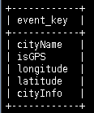

 |  | com.huawei.android.totemweather

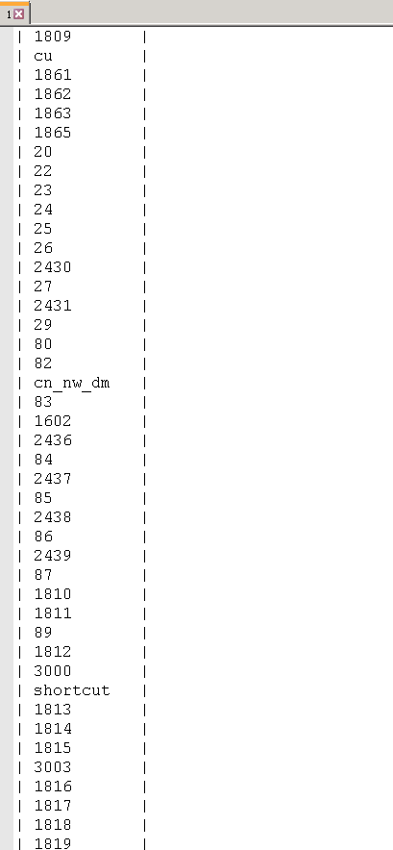

 |  | com.huawei.systemmanager

 |  | key值较多

